Image
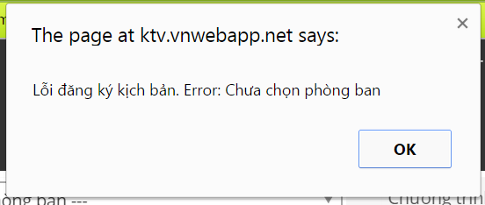

 | (Error1.png)

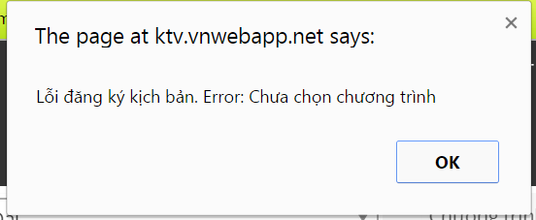

 | (Error2.png)

i

Test Design
Đăng ký đề tài/ kịch bản
Đăng ký sản xuất
Phối hợp
Quy trình Tiền kỳ

Phóng viên
Đăng ký
Điền thông tin
Lỗi
Kiểm tra tính hợp lệ
Lỗi
không
có
không
Lưu Nháp
Hoàn thành
có
có
Biên tập
Đăng ký đề tài/ kịch bản

